Jerarquías
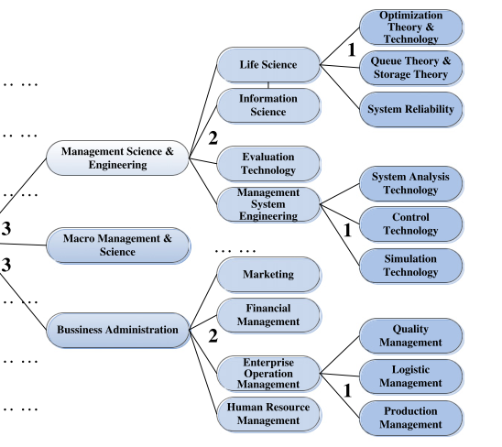
Disciplinas | Sub Disciplinas | Temática
Ciencias de Información | Confiabilidad de Sistemas | AHP
Ciencias Organizacionales | Diseño de Instalaciones | Análisis o Pronósticos de Demanda y/o Ventas
Evaluación de Tecnología | Estudio de Sectores | Análisis, Diseño y/o Implementación de dispositivos (Equipos) en Ingeniería
Gerencia Ambiental | Gestión de Costos | Análisis, Diseño y/o implementación de estudios de mercadeo o relacionados con los clientes
Gerencia de Innovación | Gestión de Equipos | Análisis, Diseño y/o Implementación de Herramientas Informáticas para la toma de decisiones
Gerencia de la Calidad | Gestión de factores ambientales | Control de Inventarios
Gerencia de la relación con el cliente | Gestión de la Calidad | Costeo de Productos, Procesos, Proyectos
Gerencia de Operaciones | Gestión de la Innovación | Diseño de Cadenas de Suministro
Gerencia de Recursos Humanos | Gestión de la Innovación y el desarrollo de Productos | Diseño de Productos
Gerencia de servicios | Gestión de la Mejora y/o la Medición | Diseño, Aplicación métodos de solución, Heurísticas, Meta Heurísticas
Gerencia Financiera | Gestión de la Producción y los Inventarios | Distribución en Planta
Ingeniería de Sistemas de Información | Gestión de la relación con el Cliente | Documentación de Procesos
 | Gestión de las Ventas y/o Demanda | Estandarización de Procesos y/o Actividades
 | Gestión de Procesos | Estudio de Factores ambientales
 | Gestión de Proyectos | Estudio de Factores de Innovación
 | Gestión del Aprendizaje, Formación y/o Capacitación | Estudio de Factores Humanos
 | Gestión del Talento Humano | Estudio de Fallas y Confiabilidad Equipos, Mantenimiento Preventivo, Correctivo, Predictivo
 | Gestión Financiera | Estudio en Sector Servicios
 | Gestión Logística | Estudio en Sectores Productivos
 | Gestión Tecnológica | Estudio y Mejora en Sectores Específicos
 | Herramientas Multicriterio | Estudio y/o implementación de Técnicas en Almacenamiento, Recepción y/o Despachos
 | Marketing | Estudio y/o Implementación de Técnicas en Gestión de Proyectos
 | Métodos y Diseño del Trabajo | Estudios de Ergonomía
 | Modelos Gerenciales | Estudios de Métodos y Tiempos
 | Optimización de Decisiones, Usdo de PL, PEM, PNL | Incertidumbre y Riesgos en las Decisiones
 | Planeación de Ventas y Demanda | Indicadores de Procesos
 | Seguridad y Salúd en el Trabajo | Indicadores Financieros
 | Simulación de Decisiones | Justo a Tiempo
 | Simulación de Sistemas Organizacionales | Lean Thinking (Lean Manufacturing, Lean Service, Lean Six Sigma, etc., Herramientas Lean, Justo a Tiempo)
 | Teoría de Colas | Logística Inversa
 |  | Mejora Continua
 |  | Métodos de Enseñanza, Estudios Enseñanza-Aprendizaje
 |  | Nivel de Servicio, Satisfacción del Cliente
 |  | Planeación Agregada
 |  | Planeación de Materiales MRP y/o Planeación de Compras
 |  | Planeación de Producción MPS
 |  | Planeación Estratégica
 |  | Producción Más Limpia
 |  | Programación Lineal
 |  | Quality Function Deplyment (QFD)
 |  | Reclutamiento y Selección de Personal
 |  | Reingeniería
 |  | Repuestos
 |  | Riesgos Laborales, Enfermedades del Talento Humano, Estudio de Accidentes
 |  | Scheduling, Programación de Producción, Programación de Turnos
 |  | Sector Automotriz
 |  | Simulación Continua
 |  | Simulación Discreta
 |  | Simulación Numérica
 |  | Sistemas Integrados de Gestión (Seguridad, Ambiental,etc.), Normas de la Calidad
 |  | Tamaño de Lote
 |  | Transporte Planeación
 |  | Transporte, Planeación, Programación, Diseño, Rutas y Elementos de Distribución
 |  | Vigilancia Tecnológica

